Sheet1
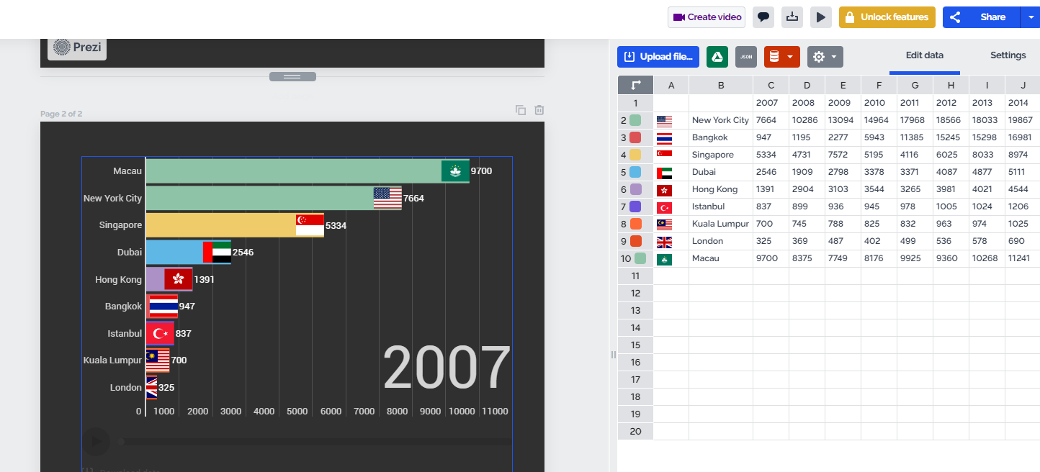
미니 팀프로젝트 2

주제 : 코로나의 영향 |  | 정치 경제 사회 문화 | 1 | https://coronaboard.kr/ |  | 코로나 데이터 분석 웹게시물 예시
 |  |  | 2 | https://www.data.go.kr/tcs/dss/selectDataSetList.do?keyword=%EC%BD%94%EB%A1%9C%EB%82%98 |  |  |  |  |  | 코로나 공공데이터
주제 : 서울 (**구) 전기차 충전 인프라 확대에 필요한 수요 예측 및 효율적인 위치 선정 |  |  | 3 | 공모전 발표 영상 참고 할 것 |  |  | https://www.youtube.com/watch?v=dax9asvYDI0&list=PLWlFgw61RNG6SPYiMU1wQ2x5lp8VFh-1s&index=7
 | - **구는 서울시 전체의 충전량 상위 1위 지역을 선정하여 진행
 | - 전기차 충전소 OPEN API 활용 전국 현재 충전소 상태정보 불러와서 고장율 확인 |  | 4 | prezi 로 발표 | 템플릿은 EARTH DAY
 | - 웹크롤링 전기차 만족도 , 충전소 충분한지, 등등 키워드 분석 |  | 5 | https://newsis.com/view/?id=NISX20220517_0001873895&cID=14001&pID=14000 |  |  |  |  | 주제 정하고 보니 서울시에서 막 필요해서 진행하고있는 사업
 | - 전기차 차량 대수 증가 현황 및 향후 예측 |  | 6 | https://www.youtube.com/watch?v=YHO7F-Vg4M8 |  |  |  | 서울 강서구 가로등형 전기차 충전소 최적입지 제안 발표 영상
 | - 서울 전기차 충전소 별 충전량 비교를 통한 충전 빈도수 추적 분석 |  | 7 | https://totoma3.tistory.com/199?category=966388 |  |  |  | mclp 적용 방법 . 모듈 임포트가 쉽지 않다
 | - 인구밀도 대비 충전소 개수 비교
 | - 최적입지 분석 알고리즘은 ALgoritms: MCLP (Maximal Covering Location Problem) 활용
 | - QGIS 사용
코로나 19가 사회에 얼마나 어떻게 영향을 끼치는 지 파악하기 위해? |  |  |  |  | 너무 커다란 주제 추상적이다

주제는 대중적이고 생활에 필수적일 것 커다란 주제에서 하나 더 파고 들 것 .

웹크롤링은 제한 적일 것 |  | 공공데이터에서 제공받을 수 없는 일부 제한적인 데이터에서 활용

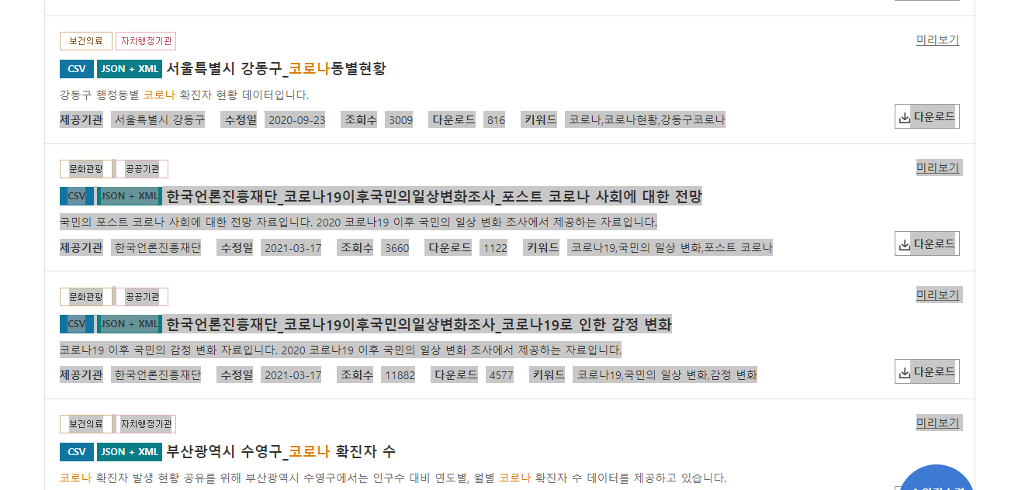
* 코로나는 전문적인 데이터를 제공을 많이 함 그중에서 주제와 연관된 데이터를 활용

배운 스킬을 최대한 활용 할것

파이썬 , 디장고, 판다스, DB, 데이터 시각화, 웹크롤링, 텍스트 마이닝, 통계분석 |  |  |  | 오픈API 사용

정치
 | 거리두기 조정안에 따른 날짜별 확진자별 수
 | 바그래프 또는 꺾은선 그래프

경제
 | 가계 근로 소득 월별 추이 시각화
 | 꺾은선 그래프

사회
 | 코로나 이전과 이후 평일 및 휴일에 선호하는 여가활동 빈도 분석
 | 여가 활동이 변한 바그래프 이전 이후 두개

문화
 | 외국인 입국자 수 월별 추이 시각화
 | 꺾은선 그래프

